4. Incidentes
 | HOJA DE SERVICIO Categorías y Plantillas de Incidentes

En la herramienta de Gestión se cuenta con categorías transversales a todos los servicios, por lo cual para este servicio se deben definir los errores aplicables:

CATEGORÍA | AREA | SUBAREA
Incidente | Acceso | Error de Acceso
Incidente | Hardware | Daño Físico
Incidente | Hardware | Red
Incidente | Desempeño | Lentitud
Incidente | Software | Configuración
Incidente | Software | Aplicativo
Incidente | Software | Servicio Caido
Incidente | Software | Archivo Pesado
Incidente | Alerta | Alta utilización
Incidente | Alerta | Errores
Incidente | Seguridad TI | Ataque
 |  |  |  |  |  |  |  |  |  | ACUERDOS DE NIVELES DE SERVICIO
Servicio Principal Afectado | Servicio Técnico | Area | Subárea | Error Específico | Imagen de Error | Solucionable en Primer Nivel | Pantilla Acciones Primer Nivel | Plantilla Escalamiento Segundo Nivel | Grupo de Escalamiento Segundo Nivel | Prioridad | Horas | Horario | Estado Inicio ANS | Estado fin ANS
Aplicaciones_Colpensiones | CONSULTA DE PAGOS | Acceso | Error de acceso | No se tiene acceso al aplicativo., eror de usuario invalido en alguna base de datos | 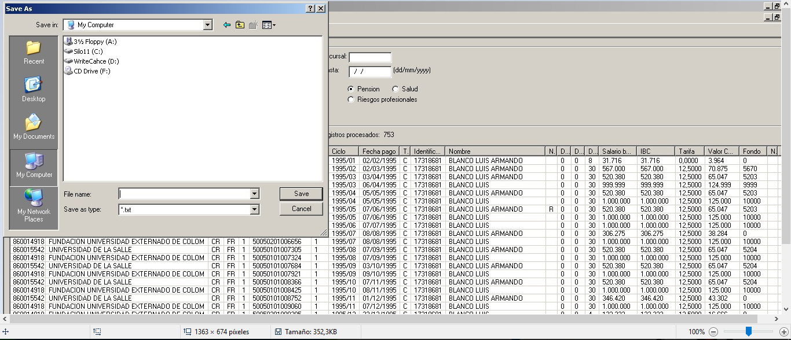 | SI | 1, Se debe generrar cierre de la central de Citrix , despues abrir el aplicativo desde la carpeta de Produccion. 2, Si persiste el error mencionado favor escalar a segundo Nivel. | - Pantallazo de errror - Usuario - Extension | CP_Virtualizacion | MEDIA | 5 | H LV 7:30 17:15 | Progreso | Resuelto
Aplicaciones_Colpensiones | CONSULTA DE PAGOS | Falla | Error Funcional | Errores presentados con el manejo del aplicativo |  | NO | 1. Realiza el correspondiente escalamiento con los datos solicitados | - Usuario - Pantallazo de Error - Extensión | APL - Heredados (ISS) (JMZUBILLAGAP) | BAJA | 8 horas | H LV 7:30 17:15 | En progreso | Cierre
Aplicaciones_Colpensiones | CONSULTA DE PAGOS | Desempeño | Lentitud | lentitud en la aplicación |  | NO | Verificar por parte del grupo de base de datos la lentitud que se reporta en la aplicación para mas de 10 usuarios que no se deba a contensión en el servidor de datos. | - Usuario - Extension - Tiempo de lentitud(minutos) -Proceso que se esta realizando | CP - Base de Datos (grupo_bdv) | CRITICA | 2 horas | H L-V 6 -22 S 7-15 | En Progreso | Resuelto

